12주차 1교시
용어

* 채권
- 발생자가 구매자에게 미리 약속된 일정한 현금흐름을 지급하기로 약속하고 발행한 증권

* 액면가(face value)
- 채권의 만기시 지급하는 원금

* 액면이자(coupn)
- 채권의 구매자에게 지급하는 이자

* 액면이자율(coupon rate)
- 액면가 대비 지급하는 연 이자의 비율

 |  | 액면이자 + 액면가(미래)
Bond Issuer |  |  |  |  | Bond Holder
(채권발행자) |  |  |  |  | (채권구매자)
ex) 정부, 기업 |  |  |  |  | ex) 투자자
 |  | 채권가격지급 (현재)

채권의 분류

* 우리나라에서 관행적으로 가장 많이 사용되는 채권분류방법은 발행주체, 액면이자 확정 여부, 이자지급방법 또는 현금흐름, 원금상환, 상환기간, 보증여부 등을 기준으로 함.

구분 |  |  | 종류
발행주체 |  |  | 국채, 지방채, 특수채, 금융채, 회사채
이자지급방법 또는 현금흐름 |  |  | 할인채, 복리채, 이표채, 원금분할상환채권
액면이자 확정여부 |  |  | 고정금리채권, 변동금리채권, 연변동금리채권
원금상환 |  |  | 원금만기상환채권, 원금분할상환채권
상환기간 |  |  | 단기채, 중기채, 장기채
보증여부 |  |  | 보증채, 무보증채

채권의 할인율과 기대수익률

* 예 : 액면가가 $100인 채권 A는 $90에 팔리고 있으며, 액면가가 $100인 채권 B는 $80에 팔리고 있다. 두 채권 모두 만기는 동일하며 쿠폰지급은 없다.
- 어떤 채권의 할인율이 더 높은가?
- 어떤 채권의 기대수익률이 더 높은가?

* 채권에서 할인율과 기대수익률은 같은 의미르 가짐. 흔히, 두 개념을 총칭하여 채권에서는 "이자율" 이라고 함.

* 높은 위험은 높은 할인율과 높은 기대수익률을 의미한다. 위의 예제에서 채권 B가 채권 A보다 더 위험함.

채권구매자의 현금흐름

* 예 : 2008년에 투자자는 만기가 3년이며 연 5%의 이자를 지급한느 채권을 구해하였다.
채권의 액면가는 $1000이다.

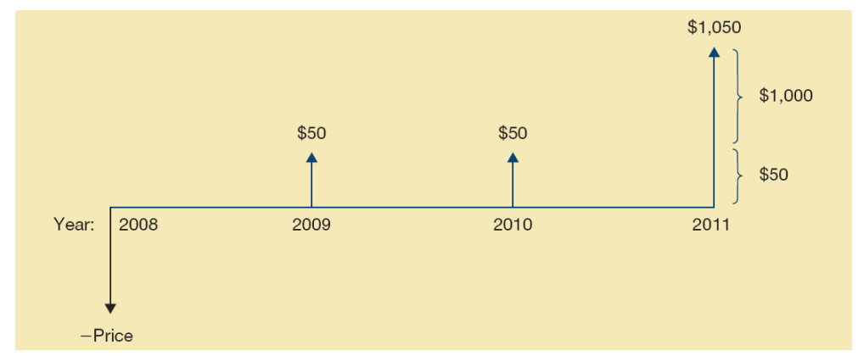

채권의 가격계산

* 앞 페이지 채권의 할인율이 2.15% /년, 만기는 3년, 그리고 쿠폰은 1년에 한번 지급된다고 할 경우, 채권의 가격은?

Bond Price = 50 / (1+0.0215) + 50 / (1+0.0215)^2 + (50 + 1000) / ( 1+ 0.025) ^3 = 1081.95

이자율과 채권가격

* 일반적으로
# 쿠폰이자율 = 할인율
→ 채권가격 = 액면가(par bond)
# 쿠폰이자율 < 할인율
→ 채권가격 < 액면가(discount bond)
# 구폰이자율 > 할인율
→ 채권가격 > 액면가(premium bond)

* 할인율 ↑ → 채권가격

채권의 이자율위험

* 이자율 위험: 이자율변화가 채권가격변화에 미치는 위험
* 장기채의 이자율위험 > 단기채의 이자율위험
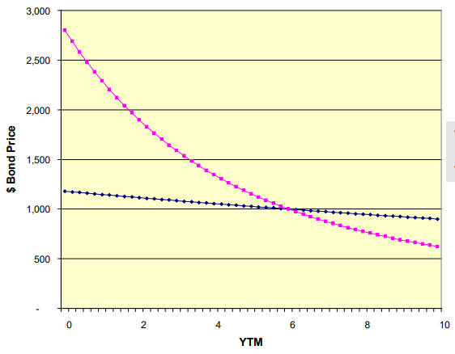

 |  |  |  |  |  |  | 할인율이 쿠폰 이자율(5%) 과 같으면, 두 채권모두 시장가격이 액면가와 동일함

채권의 수익률곡선

* 수익률 곡선 : 채권의 만기와 YTM 사이의 관계를 나타낸 그림

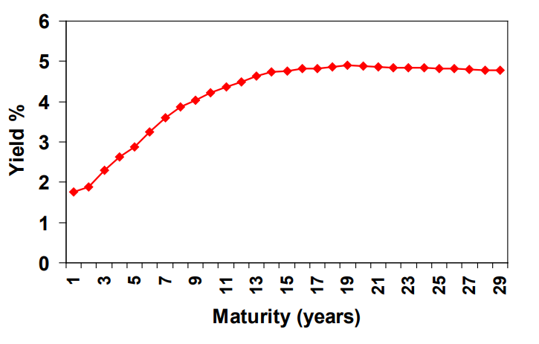

채무불이행 위험 관련 용어

* 채무불이행 위험 : 채권발행자가 이자 및 원금을 지급하지 못할 위험

* 채무불이행 프리미엄 : 채무불이행 위험 때문에 채권투자자가 요구하는 추가적인 수익률

* 투자등급 채권 : Moody's 사의 신용등급이 Baa이상이거나 Standard & Poor's 사의 신용등급이 BBB이상인 채권

* 투기등급 채권(junk bond) : 신용등급이 Baa 또는 BBB미만인 채권

채권 수익률의 결정요인

* 만기
- 채권의 수익률을 결정짓는 가장 중요한 요인
- 금리 상승기와 금리 하락기의 투자전략은?

* 신용도
- 채권을 발행한 주체의 신용등급을 의미함
- 신용등급이 낮은 채권일수록 부도위험이 높아지고 기대수익률은 커짐

채권의 듀레이션

* 듀레이션
- 채권의 평균 만기를 의미함
- 일반적으로, 만기가 길어지면 채권의 듀레이션도 증가함
- 듀레이션은 채권가격에 대한 금리 민감도를 나타내기도 함

* 듀레이션 계산 예제 : 액면가가 100이고, 만기가 3년인 채권이 있다.
이 채권은 연 이자 5%의 쿠폰을 제공하며, 이 채권의 할인율은 5% 이다.

* 채권의 현재가격은? |  |  | 100
 |  | pv | ₩100

* 이 채권의 듀레이션은 얼마인가?
 | 1 | 2 | 3
₩100 | ₩4.7619 | ₩4.5351 | ₩90.7029
1 | 0.047619047619 | 0.045351473923 | 0.90702947846
 | 0.047619047619 | 0.090702947846 | 2.7210884354 | 2.8594104308 |  | 평균 듀레이션

채권투자에 수반되는 위험

* 금리위험 또는 가격위험
- 이자율이 상승하면 채권가격은 하락하게 되는데 이처럼 채권보유자가 손실을 입을 가능성을 금리위험 또는 가격위험이라고 함

* 재투자수익률위험
- 재투자수익률위험은 시장이자율의 변동으로 인해 이자의 재투자로부터 얻게되는 수익이 가지는 불확실성을 말함

* 수의상환위험
- 수의상환위험(call risk)은 채권발행자가 수의상환권(즉, 만기일 이전에 시장가격 또는 일정금액으로 채권을 상환할 수 있는 권리) 을 가질때 투자자가 부담하는 위험

* 신용위험
- 신용위험은 발행자가 약속한 현금흐름을 약정대로 지급하지 못할 가능성인 채무불이행 위험을 의미함

자본시장 : 주식시장

* 주식(Stocks)
- 기업에 대한 소유권(ownership)을 나타내는 증권
- 확정수익증권 소유자에게 지급되고 남은 잔여이익에 대하여 청구권을 행사할 수 있는 잔여 청구권(residual claim)

* 특징
- 미확정수익 / 무한만기 / 유한 책임(limited liability)

* 종류
- 보통주(common stocks)
# 의결권(voting rights)
# 기업청산시 기업의 자산에 대해 가장 마지막으로 소유권을 주장

- 우선주(preferred stocks)
# 의결권 없음
# 보통주보다 먼저 배당을 받을 권리를 가짐

채권 VS. 주식

* 회사채를 발행하여 자금을 조달한 기업의 예
- 기업이 1년후 갚아야 할 원금과 부채는 $800라고 가정
- 투자는 1년 후에 종료되며 투자의 종료와 동시에 기업이 해체된다고 가정

* 투자에서 발생하는 현금흐름의 분배
 |  |  | 성공 | 실패
이자와 원금상환전의 현금흐름 |  |  | 1000 | 600
채권자에게 귀속되는 현금흐름 |  |  | 800 | 600
주주에게 귀속되는 현금흐름 |  |  | 200 | 0

채권, 주식, 메자닌 금융

메자닌(Mezzanine)이란?

* 메자닌(Mezzanine)이란 회사채와 증자의 중간적 성격을 갖는 직접금융 조달방안

[조달 방안 결정 전 고려사항]

# 담보여력이 있는가?
# 부채 수준이 동종업종 대비 높은가?
# 기존 차입금에 의한 이자 비용이 과다한가?
# 신용평가 등급이 낮아 채권 발행 금리가 높은가?
# 회사의 주식가치가 적정수준에 머물고 있는가?
# 최대주주 지분율이 충분하여 추가 신주모집에도 경영권 위험은 없는가?
# 시장상황이 좋은가?(유동성 등)

12주차 2교시
채권투자에 수반되는 위험

* 금리위험 또는 가격위험
- 이자율이 상승하면 채권가격은 하락하게 되는데 이처럼 채권보유자가 손실을 입을 가능성을 금리위험 또는 가격위험이라고 함

* 재투자수익률위험
- 재투자수익률위험은 시장이자율의 변동으로 인해 이자의 재투자로부터 얻게되는 수익이 가지는 불확실성을 말함

* 수의상환위험
- 수의상환위험(call risk)은 채권발행자가 수의상환권(즉, 만기일 이전에 시장가격 또는 일정금액으로 채권을 상환할 수 있는 권리) 을 가질때 투자자가 부담하는 위험

* 신용위험
- 신용위험은 발행자가 약속한 현금흐름을 약정대로 지급하지 못할 가능성인 채무불이행 위험을 의미함

자본시장 : 주식시장

* 주식(Stocks)
- 기업에 대한 소유권(ownership)을 나타내는 증권
- 확정수익증권 소유자에게 지급되고 남은 잔여이익에 대하여 청구권을 행사할 수 있는 잔여 청구권(residual claim)

* 특징
- 미확정수익 / 무한만기 / 유한 책임(limited liability)

* 종류
- 보통주(common stocks)
# 의결권(voting rights)
# 기업청산시 기업의 자산에 대해 가장 마지막으로 소유권을 주장

- 우선주(preferred stocks)
# 의결권 없음
# 보통주보다 먼저 배당을 받을 권리를 가짐

채권 VS. 주식

* 회사채를 발행하여 자금을 조달한 기업의 예
- 기업이 1년후 갚아야 할 원금과 부채는 $800라고 가정
- 투자는 1년 후에 종료되며 투자의 종료와 동시에 기업이 해체된다고 가정

* 투자에서 발생하는 현금흐름의 분배
 |  |  | 성공 | 실패
이자와 원금상환전의 현금흐름 |  |  | 1000 | 600
채권자에게 귀속되는 현금흐름 |  |  | 800 | 600
주주에게 귀속되는 현금흐름 |  |  | 200 | 0

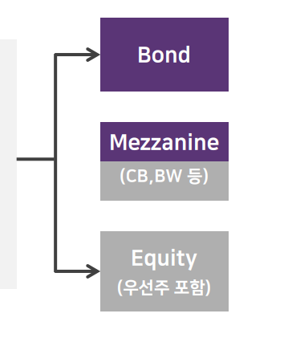
채권, 주식, 메자닌 금융

메자닌(Mezzanine)이란?

* 메자닌(Mezzanine)이란 회사채와 증자의 중간적 성격을 갖는 직접금융 조달방안

[조달 방안 결정 전 고려사항]

# 담보여력이 있는가?
# 부채 수준이 동종업종 대비 높은가?
# 기존 차입금에 의한 이자 비용이 과다한가?
# 신용평가 등급이 낮아 채권 발행 금리가 높은가?
# 회사의 주식가치가 적정수준에 머물고 있는가?
# 최대주주 지분율이 충분하여 추가 신주모집에도 경영권 위험은 없는가?
# 시장상황이 좋은가?(유동성 등)

기업 자금조달 방식의 장단점

* 기업의 자금조달 방안은 신주 발행을 통한 조달(Equity) 과 외부차입(채권) , 그리고 이들의 특징을 모두 갖춘 메자닌(Mezzanine)을 이용한 자금조달 방안이 존재함.

 | Bond | Mezzanine | Equity
 | * 장점 | * 장점 | * 장점
 | - 편리한 발행 절차 | - 채권 대비 저리로 자금 조달 가능 | - 이자비용 無
 | - 필요한 자금의 정확한 조달 가능 | - Equity 와 Bond의 장점을 동시에 갖춰 비교적 용이한 자금조달 가능 | - 조달 성공시 대외적 인지도 상승
 | - 기존 주주 지분 희석 전무 |  | - 재무 안정성 강화(부채비율 저하)

 | * 단점 | * 단점 | * 단점
 | - 신용평가 획득 필요(비용발생) | - 신용평가 획득 필요(비용발생) | - 최대주주 지분율 희석
 | - 신용평가 등급에 다른 금리변동 | - 재무안정성악화(부채비율 상승) | - 주식가치에 따라 지분 변동성 존재
 | - 재무 안정성 악화(부채비율 상승) | - 전환 or 신주인수권 행사 불가시 자금 상환 압박 존재

주식연계채권 상품 유형

 | * ELB( Equity Linked Bond) 종류

 | 전환사채(Convertible Bond, CB) | - 전환기간 내에 주어진 전환조건에 따라 발행회사의 신주로 전환을 청구할 수 있는 권리가 부여된 사채
 |  | - 전환권 행사이전에는 확정이자를 받는 사채권으로 존재하고, 전환이후에는 사채가 소멸되고 배당을 받을 수 있는 주식으로 전환되어 사채의 안전성과 주식의 수익성이 겸비된 사채
 | 신주인수권부사채(Bond with Warrant, BW) | - 행사기간 내에 주어진 행사조건에 따라 발행회사의 신주 인수를 청구할 수 있는 권리가 부여된 사채
 |  | - 발행회사는 사채발행과 신주발행을 통해 사채액면금액의 2배까지 자금조달 가능. 신주인수권 행사시 신주발행으로 자본증가
 | 교환사채(Exchangeale Bond, EB) | - 교환권 행사기간 내에 주어진 교환조건에 따라 발행회사가 보유한 교환대상 증권으로 교환 청구할 수 있는 권리가 부여된 사채(교환 시 신주가 발행되지 않음)

12주차 3교시
MBS(Mortgage-Backed Securities)

자산유동화증권이란?

* 자산유동화는 대출 금융기관이 보유한 소규모의 비유동 자산을 결합(Pooling) 한 뒤 이를 특성별로 구분(tranching) 하여 유동성이 있는 증권으로 발행하는 과정임

* 유동화증권은 자산군 별 특성에 따라 수종의 증권(tranches)으로 나뉘어 발행되는데 이는 구조화를 통해 기초자산의 신용위험을 원할하게 배분하기 위함임.

증권계층화 효과

* 2-자산 Example
- 두 회사채 존재하며 각 채권의 부도확률은 PD = 0.1가정
- 두 채권 부도확률의 상관계수 Corr = 0으로 가정
- 부도발생시 회수액 = 0 , 부도 미 발생시 만기에 100만원 지급
- 이 두 채권으로 명목금액 200만원인 풀을 구성하고, 이를 담보로 만기에 각 100만원을 지급하는 선·후순위 채권을 발행함

* 두채권이 동시에 부도날 확률(PDD)
Corr = PDD - PD^2 / PD(1-PD)

* 증권계층화 효과
- 위험도가 높은 자산들을 포트폴리오로 재구성해서 이를 담보로 선·후순위 증권을 발행하면, 안전한 증권을 발행할 수 있음
- 담보자산 채권 수가 증가할 수록, 담보자산 풀의 평균 신용등급보다 높은 신용등급의 발행비율을 증가시킬 수 있음

* MBS란?
Mortgage-Backed Securities(주택저당증권)의 약자로 은행 등의 금융회사가 주택구입자에게 주택자금을 대출한 뒤 취득한 주택저당채권을 '기초자산'으로 하여 발생하는 수익증권을 의미함

은행 등의 금융회사는 주택저당채권을 '한국주택금융공사'에 양도하고, 한국주택금융공사는 양도받은 주택저당채권을 기초자산으로 하는 수익증권, 즉 MBS를 발행함

* MBS 제도 운영원리

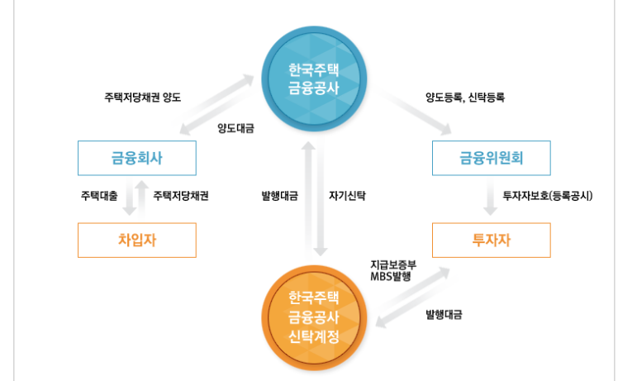

MBS 의 혜택

* 유동화에 참여한 주택대출 금융회사는 물론 MBS에 투자한 회사 및 개인 모두에게 이익을 주고 있음

* 그러나, MBS 제도의 가장 큰 장점은 직접 투자에 참여하지 않은 일반국민들에게 주어지는 혜택이 크다는 측면임

* MBS 발행을 통해 조성된 재원을 주택구입자금 대출, 전세자금 대출, 중도금 대출, 임대아파트 건설 등에 다시 사용함으로써 일반 국민들의 주거안정과 재산형성에 기여함

MBS의 유형

* Pass-through
- 지분이전증권(Pass-Through Security)는 여러 모기지론을 한데 모아서 이를 담보로 증권화한 채권으로, 모기지풀로부터 발생하는 현금흐름을 투자금액 비율에 따라 투자자에게 분배함

* Collateralized Mortgage Obligation(CMO)
- CMO는 한종류의 증권만을 발행하는 일반적인 MBS와 달리 하나의 모기지 풀에 대하여 여러 계층의 증권을 발행하며, 각 계측의 증권은 서로 다른 만기와 이자율을 가짐

- 계층에 따라 원금을 상환하는 순서나 기간이 다르므로 투자자들의 각기 다른 위험 선호도에 따라 위험을 분산시킬 수 있음

조기상황 위험

* MBS가 다른 채권에 비해 가지는 가장 큰 위험은 조기상환위험임
- 조기상황위험은 주택담보대출의 채무자가 정해진 스케줄보다 원금상환을 더 빨리 하게되는 위험을 의미함

* 조기상환에 영향을 주는 요인에는 어떤 것들이 있을까?
- 시중의 금리가 주택담보대출을 받은 시점의 금리보다 낮으면 대출자는 어떤행동을 할 수 있을까?

조기상환 위험

* 주택금융공사에서는 조기상환율 추정시 Schorin(1992) 모형을 이용함
즉, 모기지의 가중평균이자율과 한국은행 고시 시중은행 주택담보대출 금리 차이, 대출경과기간, 조기상환 수수료 등을 주요 요인으로 하여 조기상환율을 추정함

* 주택금융공사의 조기상환 모형은 아래와 같이 나타낼수 d있음

* 우리나라에서 MBS 자료를 이용한 실증분석 해석

- 계약 이자율과 현재 이자율의 차이가 클수록 조기상환율이 높게 나타났으며, 이는 조기상환율 변동성의 약 50%를 성명함

- 계절적요인 : 3월 과 10월 조기상환율이 다른달에 비해 높은 것을 나타나고 있는데
이는 이사철과 관현있는것으로 해석됨

- 중도상환수수료가 높을 수록 조기상환율이 낮은 것으로 나타남. 참고로, 주택담보대출의 조기상환에 대하여 경과기간이 1년 미만일 경우 조기상환금액의 2%, 경과기간이 1년에서 3년일 경우에 1.5%, 경과기간이 3년에서 5년일 경우에 1%의 조기상환수수료를 부과하고 있음

